Startphase
 | Startphase
Geben Sie bei jeder Aussage in der Spalte (r/f) an, ob sie richtig (r) oder falsch (f) ist,
dann erfolgt Rückmeldung mit ok oder nein und Regelbezug.

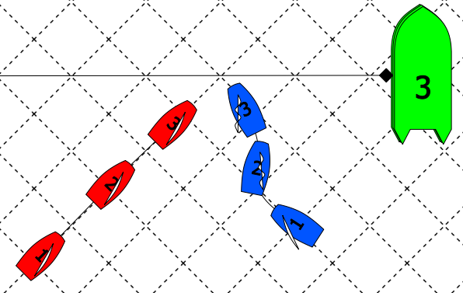
 | Aussage zu Bild 1 | (r/f) | Antwort
 | Blau hat in Pos 1 Wegerecht
 | Blau hat in Pos 2 Wegerecht
 | Blau hat in Pos 3 Wegerecht

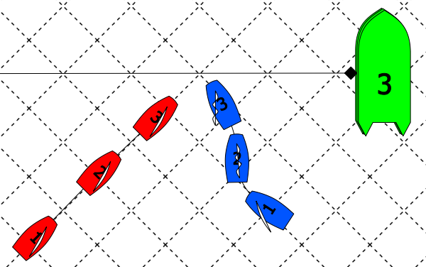
 | Aussage zu Bild 2 | (r/f) | Antwort
 | Blau hat in Pos 1 Wegerecht
 | Blau hat in Pos 2 Wegerecht
 | Blau hat in Pos 3 Wegerecht

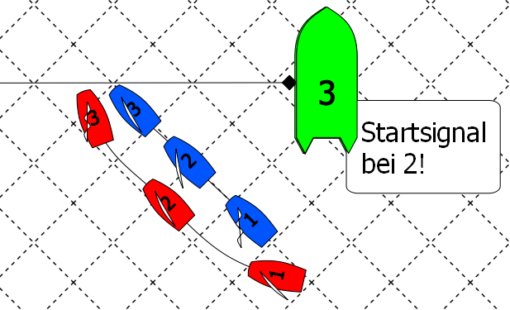
 | Aussage zu Bild 3 | (r/f) | Antwort
 | Blau hat in Pos 1 Wegerecht
 | Rot hat in Pos 2 Wegerecht
 | Rot darf so luven
 | Blau muss aufs Luven reagieren
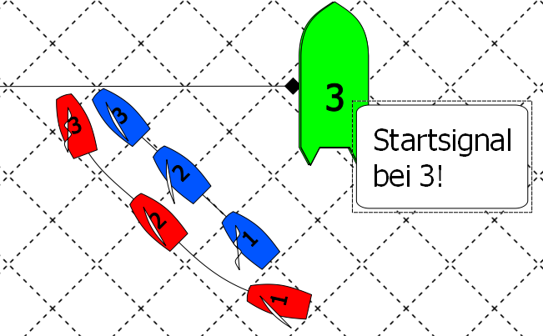
 | Aussage zu Bild 4 | (r/f) | Antwort
 | Rot durfte zwischen Pos 2 und 3 so luven
 | Rot muss in Pos 3 auf Am-Wind abfallen

